Bilješke
BILJEŠKE UZ FINANCIJSKE IZVJEŠTAJE - GFI

Bilješke uz financijske izvještaje sastavljaju se sukladno odredbama Međunarodnih standarda financijskog izvještavanja (dalje: MSFI) na način da trebaju:

a) pružiti informacije o osnovi za sastavljanje financijskih izvještaja i određenim računovodstvenim politikama primijenjenim u skladu
s Međunarodnim računovodstvenim standardom 1 (MRS 1),

b) objaviti informacije prema MSFI-a koje nisu prezentirane u izvještaju o financijskom položaju, izvještaju o
sveobuhvatnoj dobiti, izvještaju o novčanim tokovima i izvještaju o promjenama kapitala,

c) pružiti dodatne informacije koje nisu prezentirane u izvještaju o financijskom položaju, izvještaju o sveobuhvatnoj dobiti, izvještaju o novčanim
tokovima i izvještaju o promjeni kapitala, ali su važne za razumijevanje bilo kojeg od njih.

(d) U bilješkama uz godišnje financijske izvještaje, osim gore navedenih informacija, objavljuju se i sljedeće informacije:

1. naziv, sjedište (adresa) izdavatelja, pravni oblik izdavatelja, državu osnivanja, MBS, OIB te, ako je primjenjivo, da je izdavatelj u likvidaciji, stečaju,
kraćenom postupku prestanka ili izvanrednoj upravi
Naziv: |  | KOESTLIN d.d.
Sjedište: |  | Slavonska cesta 2a Bjelovar
Pravni oblik: |  | dioničko društvo
Država osnivanja: |  | Republika Hrvatska
MBS: |  | 10000162
OIB: |  | 92803032010

2. usvojene računovodstvene politike
Financijski izvještaji Društva sastavljeni su sukladno Međunarodnim standardima financijskog izvještavanja (MSFI) i prihvaćenim Računovodstvenim politika Društva.
Dodatne informacije o istima su objavljene u Bilješkama u sklopu revidiranog financijskog izvještaja 31.12.2020. koji je objavljen na Internet stranicama www.koestlin.hr i zse.hr.

3. ukupan iznos svih financijskih obveza, jamstava ili nepredviđenih izdataka koji nisu uključeni u bilancu, te naznaku prirode i oblika eventualno uspostavljenog
stvarnog osiguranja koje je dano; sve obveze koje se odnose na mirovine izdavatelja
Dodatne informacije o istima su objavljene u Bilješkama u sklopu revidiranog financijskog izvještaja 31.12.2020. koji je objavljen na Internet stranicama www.koestlin.hr i zse.hr.

4. iznos predujmova i odobrenih kredita članovima administrativnih, upravljačkih i nadzornih tijela, s naznakama kamatnih stopa, glavnih uvjeta
i svih otplaćenih, otpisanih ili ukinutih iznosa, kao i obveza dogovorenih u njihovu korist preko bilo kakvih jamstava, s naznakom ukupnog iznosa za svaku kategoriju
Nije bilo predujmova niti odobrenih kredita članovima administrativnih, upravljačkih i nadzornih tijela, kao niti obveza dogovorenih u njihovu korist preko bilo kakvih jamstava.

5. iznos i prirodu pojedinih stavki prihoda ili rashoda izuzetne veličine ili pojave
Nema većih odstupanja u pojedinim stavkama prihoda i rashoda .

6. iznose koje izdavatelj duguje i koji dospijevaju nakon više od pet godina, kao i ukupna dugovanja izdavatelja pokrivena
vrijednim osiguranjem koje je dao izdavatelj, uz naznaku vrste i oblika osiguranja
Društvo na datum bilance nema dugovanja koja dospijevaju nakon više od pet godina.
Društvo na datum bilance nema dugovanja koja su pokrivena vrijednim osiguranjem koje je izdalo Društvo.

7. prosječan broj zaposlenih tijekom poslovne godine
Prosječan broj zaposlenih tijekom poslovne godine: 401

8. ako je izdavatelj u poslovnoj godini sukladno propisima kapitalizirao trošak plaća djelomično ili u cijelosti, informaciju
o iznosu ukupnog troška zaposlenih tijekom godine raščlanjenom na iznos koji je direktno teretio troškove razdoblja
i iznos koji je kapitaliziran u vrijednost imovine tijekom razdoblja, na način da se za svaki dio posebno iskaže ukupni
iznos neto plaća te iznos poreza, doprinosa iz plaća i doprinosa na plaće
Društvo u poslovnoj godini nije kapitaliziralo trošak plaća.

9. iznos plaća i naknada odobrenih za tu poslovnu godinu članovima administrativnih, upravljačkih i nadzornih tijela
zbog njihovih odgovornosti i sve obveze koje proizlaze ili koje su dogovorene u vezi s umirovljenjima za bivše članove tih
tijela uz naznaku ukupnog iznosa za svaku kategoriju tijela
Bilješka o primicima ključnog poslovodstva nalazi se unutar godištnjeg revidiranog izvješća.

BILJEŠKE UZ FINANCIJSKE IZVJEŠTAJE - GFI

10. prosječan broj zaposlenika tijekom poslovne godine, raščlanjen po kategorijama, i ako to nije odvojeno
objavljeno u računu dobiti i gubitka, troškovi osoblja koji se odnose na tu poslovnu godinu, raščlanjeni između neto plaća i nadnica,
troškova poreza i doprinosa iz plaća, doprinosa na plaće te ostalih troškova plaća koji ne uključuju naknade troškova.
Društvo ne prati prosječan broj zaposlenika po kategorijama. Troškovi osoblja prezentirani su u Bilješci br. 8 revidiranog financijskog izvještaja za 2020.

11. ako su u bilanci priznata rezerviranja za odgođeni porez, stanja odgođenog poreza na kraju poslovne godine i kretanja tih stanja tijekom poslovne godine
Detalji su objavljeni u sklopu revidiranog financijskog izvještaja 31.12.2020. koji je objavljen na Internet stranicama www.koestlin.hr i zse.hr.

12. naziv i sjedište svakog društva u kojem izdavatelj, bilo sam ili preko osobe koja djeluje u svoje ime ali za račun izdavatelja,
drži sudjelujući udjel u kapitalu, iskazujući iznos kapitala koji se drži, iznos ukupnog kapitala i rezervi, i dobit ili gubitak posljednje poslovne godine predmetnog društva,
a za koje su usvojeni godišnji financijski izvještaji; informacije u pogledu kapitala i rezervi i dobiti ili gubitka mogu se izostaviti u slučaju
kada predmetno društvo ne objavljuje svoju bilancu i nije pod kontrolom drugog društva
Detalji su objavljeni u Bilješci 16. u sklopu revidiranog financijskog izvještaja 31.12.2020. koji je objavljen na Internet stranicama www.koestlin.hr i zse.hr.

13. broj i nominalnu vrijednost, ili ako ne postoji nominalna vrijednost, knjigovodstvenu vrijednost dionica ili udjela upisanih tijekom poslovne godine u okviru odobrenog kapitala
Nije bilo upisa dionica niti udjela tijekom poslovne godine u okviru odobrenog kapitala.

14. u slučaju kada postoji više rodova dionica, broj i nominalnu vrijednost, ili ako ne postoji nominalna vrijednost, knjigovodstvenu vrijednost svakog roda
Rod dionice |  | Broj dionica | Nominalna vrijednost
Redovne dionice |  | 130,276 | bez nominalne vrijednosti

15. postojanje bilo kakvih potvrda o sudjelovanju, konvertibilnih zadužnica, jamstava, opcija ili sličnih vrijednosnica ili prava, s naznakom njihovog broja i prava koja daju
Društvo nema potvrda o sudjelovanju, konvertibilnih zadužnica, jamstava, opcija ili sličnih vrijednosnica ili prava.

16. naziv, sjedište te pravni oblik svakog društva u kojemu izdavatelj ima neograničenu odgovornost
Društvo nema udjela u društvima s neograničenom odgovornosti.

17. naziv i sjedište društva koje sastavlja godišnji konsolidirani financijski izvještaj najveće grupe društava u kojoj izdavatelj sudjeluje kao kontrolirani član grupe
Godišnji konsolidirani financijski izvještaj objavljuje Društvo: Mepas d.o.o., Široki Brijeg

18. naziv i sjedište društva koje sastavlja godišnji konsolidirani financijski izvještaj najmanje grupe društava u kojoj izdavatelj sudjeluje kao kontrolirani član
i koji je također uključen u grupu društava iz točke 17.
Godišnji konsolidirani financijski izvještaj objavljuje Društvo: Mepas d.o.o., Široki Brijeg

19. mjesto na kojem je moguće dobiti primjerke godišnjih konsolidiranih financijskih izvještaja iz točaka 17. i 18., pod uvjetom da su dostupni
-

20. predloženu raspodjelu dobiti ili predloženo postupanje s gubitkom, ili, ako je to primjenjivo, raspodjelu dobiti ili postupanje s gubitkom
Predlaže se Glavnoj skupštini Društva donošenje odluke kojom se ukupni gubitak Društva pokriva iz zadžane dobiti Društva.

21. prirodu i poslovnu svrhu aranžmana društava koji nisu uključeni u bilancu i financijski utjecaj tih aranžmana na izdavatelja, pod uvjetom da
su rizici ili koristi koji proizlaze iz takvih aranžmana materijalni i u mjeri u kojoj je objavljivanje takvih rizika ili koristi nužno za procjenu financijskog stanja izdavatelja
Društvo nema materijalnih aranžmana sa društvima koji nisu uključeni u revidirane financijske izvještaje 31.12.2020. koji su objavljeni na Internet stranicama www.koestlin.hr i zse.hr.

22. prirodu i financijski učinak značajnih događaja koji su nastupili nakon datuma bilance i nisu odraženi u računu dobiti i gubitka ili bilanci
Događaji nakon datuma bilance su objavljeni u bilješci 38. u sklopu revidiranog financijskog izvještaja 31.12.2020. koji je objavljen na Internet stranicama www.koestlin.hr i zse.hr.

23. neto prihod raščlanjen po kategorijama aktivnosti i zemljopisnim tržištima, ako se te kategorije i tržišta znatno međusobno razlikuju,
uzimajući u obzir način na koji je organizirana prodaja proizvoda i pružanje usluga.
Detalji su objavljeni u bilješci 5. u sklopu revidiranog financijskog izvještaja 31.12.2020. koji je objavljen na Internet stranicama www.koestlin.hr i zse.hr.

24. ukupan iznos naknada koji za određenu poslovnu godinu naplaćuje samostalni revizor ili revizorsko društvo za zakonski propisanu reviziju
godišnjih financijskih izvještaja odnosno godišnjih konsolidiranih financijskih izvještaja, ukupan iznos naknada za druge usluge provjere,
ukupan iznos naknada za usluge poreznog savjetovanja, te ukupan iznos naknada za druge usluge savjetovanja osim revizorskih,
ukupan iznos izdataka za istraživanje i razvoj koji su osnova za dodjelu državne potpore.
Ukupna naknada Društva za zakonski propisanu reviziju godišnjih financijskih izvještaja 2020. godinu iznosi 111 tisuća kuna.
Ostale naknade za usluge savjetovanja iznose: 338.623,52

BILJEŠKE UZ FINANCIJSKE IZVJEŠTAJE - GFI

U nastavku ovih Bilješki pružene su detaljnije informacije o Prepravljanjima prethodnih razdoblja te uskladama između GFI-POD financijskog izvještaja
i revidiranog financijskog izvještaja 31.12.2020. i Prepravljenih podataka za 2019. godinu

1. Tablica: Objašnjenje razlika revidiranog MSFI financijskog izvještaja za 2020. godinu i GFI financijskog izvještaja za 2020. godinu :
Ista objašnjenja odnose se i na Prepravljene podatke za 2019. godinu

Stavka RDG-a u revidiranom Izvješću | Bilješka | Iznos (tis.kn.) | Stavka RDG-a u GFI | AOP | Iznos
 |  | 2020. |  |  | 2020.
Prihodi od prodaje | 5. | 139,054 | Prihodi od prodaje s poduzetnicima unutar grupe | 126 | 22,319,296
 |  |  | Prihodi od prodaje (izvan grupe) | 127 | 116,735,264
 |  |  | Prihodi od ukidanja rezerviranja (dio) * |  | -252,717
Ostali prihodi | 6. | 8,230 | Ostali poslovni prihodi s poduzetnicima unutar grupe | 129 | 1,801,252
 |  |  | Ostali poslovni prihodi (izvan grupe) | 130 | 6,681,875
 |  |  | Troškovi sirovina i materijala | 134 | 84,628,754
Troškovi materijala, energije i prodane robe | 7. | 103,882 | Troškovi prodane robe | 135 | 3,337,462
 |  |  | Ostali vanjski troškovi | 136 | 21,883,866
 |  |  | Prihodi na temelju upotrebe vlas.proizv., robe i usluga ** | 128 | -6,356,693
 |  |  | Vrijednosno usklađ.kratk.imovine (sirovine i materijal) dio | 145 | 388,473
 |  |  | Troškovi osoblja (AOP 138-140) | 137 | 29,633,007
Troškovi osoblja | 8. | 33,168 | Ostali troškovi | 142 | 3,511,935
 |  |  | Rezerviranja za mirovine, otpremnine i slične obveze | 147 | 96,000
 |  |  | Prihodi od ukidanja rezerviranja (dio) |  | -72,874
 |  |  | Ostali troškovi | 142 | 5,832,596
Ostali troškovi poslovanja | 10. | 3,766 | Ostali poslovni rahodi | 153 | 1,445,525
 |  |  | Ostali troškovi (Bilješka 8.) | 142 | -3,511,935
Neto financijski prihodi *** | 12. | 181 | Financijski prihodi (AOP 155-164) | 154 | 1,196,378
 |  |  | Financijski rashodi (AOP 166-172) | 165 | -1,015,538
 |  |  | Vrijednosno usklađ.dug.imovine | 144 | 8,161
Vrijednosna usklađenja potraž. od kupaca | 11. | 87 | Vrijednosno usklađ.kratk.imovine (potraživanja od kupaca) | 145 | 258,898
i zajmova |  |  | Prihodi od ukidanja rezerviranja (dio) |  | -179,843
 |  |  | Ukupni prihodi | 177 | 155,090,758
Ukupni prihodi |  | 148,254 | Prihodi na temelju upotrebe vlas.proizv., robe i usluga ** | 128 | -6,356,693
 |  |  | Prihodi od ukidanja rezerviranja (dio) * |  | -252,717
 |  |  | Tečajne razlike i ostali financijski prihodi (netirano u revid.izvj.) | 162 | -226,865
 |  |  | Ukupni rashodi | 178 | 159,256,292
Ukupni rashodi |  | 152,420 | Prihodi na temelju upotrebe vlas.proizv., robe i usluga ** | 128 | -6,356,693
 |  |  | Prihodi od ukidanja rezerviranja (dio) * |  | -252,717
 |  |  | Tečajne razlike i ostali financijski prihodi (netirano u revid.izvj.) | 162 | -226,865

Prihodi od ukidanja rezerviranja* netirani su u Izvještaju o dobiti ili gubitku u revidiranom Izvješću
kroz umanjene Ostalih prihoda i umanjenje Troškova osoblja i Vrijednosnog usklađenja otraž.od kupaca i zajmova
Prihodi na temelju upotrebe vlas.proizv., robe i usluga ** iskazani pod AOP 128. netirani su u Izvještaju o dobiti ili gubitku u revidiranom Izvješću
kroz umanjene Ostalih prihoda i umanjenje Troškova materijala, energije i prodane robe
Neto financijski prihodi *** odnosno Financijski prihodi i rashodi (AOP 154 i AOP 165) netirani su u Izvještaju o dobiti ili gubitku u revidiranom Izvješću za iznos tečajnih razlika 226 tisuća kuna (AOP 162)
Vrijednosna usklađenja AOP144, AOP 145 evidentirana su u revidiranom izvješću u Bilješkama 7. i 11.

BILJEŠKE UZ FINANCIJSKE IZVJEŠTAJE - GFI

1. Tablica: Objašnjenje razlika revidiranog MSFI financijskog izvještaja za 2020. godinu i GFI financijskog izvještaja za 2020. godinu (nastavak) :
Ista objašnjenja odnose se i na Prepravljene podatke za 2019. godinu

Stavka Bilance u revidiranom Izvješću | Bilješka | Iznos (tis.kn.) | Stavka Bilance u GFI | AOP | Iznos
Nekretnine, postrojenja i oprema | 14. | 70,081 | Materijalna imovina (AOP 011-019) | 010 | 69,773,935
 |  |  | Ostala nematerijalna imovina | 009 | 306,832
Zalihe | 18. | 17,782 | Zalihe | 038 | 22,618,307
 |  |  | Predujmovi za zalihe | 043 | -4,836,628
 |  |  | Potraživanja od poduzetnika unutar grupe | 047 | 4,894,625
 |  |  | Potraživanja od kupaca | 049 | 25,881,385
Potraživanja od kupaca i ostala potraživanja | 19. | 34,398 | Potraživanja od zaposlenika i članova poduzetnika | 050 | 27,092
 |  |  | Potraživanja od države i drugih institucija | 051 | 2,317,642
 |  |  | Ostala potraživanja | 052 | 11,301
 |  |  | Kratkotrajna financijska imovina | 053 | 0
 |  |  | Plaćeni troškovi budućeg razdoblja i obračunati prihodi | 064 | 1,265,850
 |  |  | Obveze prema bankama i drugim financijskim institucijama | 101 | 5,821,941
Posudbe | 23. | 23,237 | Obveze prema bankama i drugim financijskim institucijama | 113 | 23,328,667
 |  |  | Ostale dugoročne obveze | 105 | 85,936

Potraživanja od povezanih poduzeća | 19. | 1,827 | Potraživanja od poduzetnika unutar grupe | 047 | 4,894,625
Potraživanja za kamate proema povez.društvima | 19. | 3,068

 |  |  | Obveze prema poduzetnicima unutar grupe | 108 | 3,461,277
 | 24. | 35,798 | Obveze prema dobavljačima | 115 | 32,337,058
Obveze prema dobavljačima i ostale obveze | 24. | 1,950 | Obveze po vrijednosnim papirima | 116 | 1,950,160
 |  |  | Obveze za predujmove | 114 | 3,994,590
 |  |  | Obveze prema zaposlenicima | 117 | 2,316,024
 | 24. | 7,414 | Obveze za poreze, doprinose i slična davanja | 118 | 859,711
 |  |  | Obveze s osnova udjela u rezultatu | 119 | 34,391
 |  |  | Odgođeno plaćanje troškova i prihod budućeg razdoblja | 122 | 206,871

BILJEŠKE UZ FINANCIJSKE IZVJEŠTAJE - GFI

2. Tablica Objašnenja prepravljanja i reklasifikacijskih prilagodbi prethodnog razdoblja 01.01.-31.12.2019.

Tijekom promatranog razdoblja provedene su određene prepravke financijskih izvještaja za prethodno razdoblje 01.01.-31.12.2019. godine.
U skladu s MRS 8 Računovodstvene politike, promjene u računovodstvenim procjenama i greške, promjena računovodstvene politike te računovodstvene greške retrospektivno su ispravljene.
Reklasifikacijske prilagodbe i ispravljanje računovodstvenih pogrešaka detaljno su objašnjene su u Bilješci 4 revidiranog financijskog izvještaja.

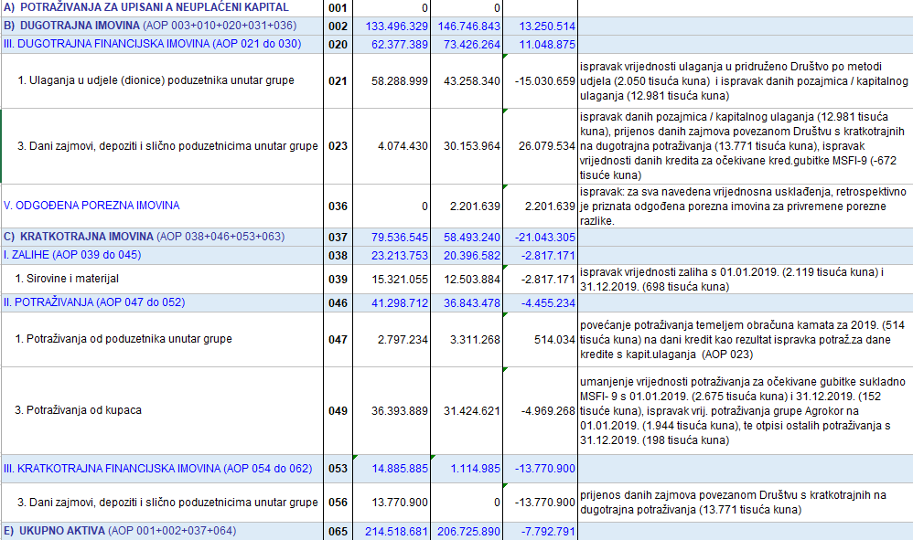

BILJEŠKE UZ FINANCIJSKE IZVJEŠTAJE - GFI

2. Tablica Objašnenja prepravljanja i reklasifikacijskih prilagodbi prethodnog razdoblja 01.01.-31.12.2019. (nastavak)

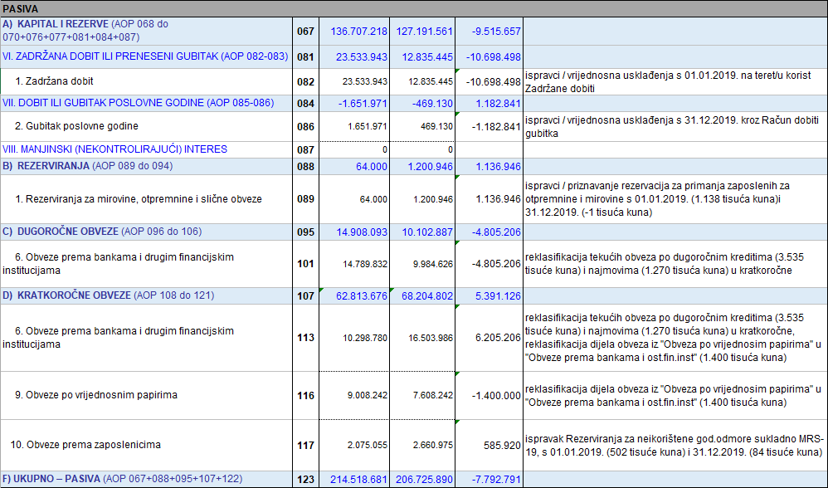

BILJEŠKE UZ FINANCIJSKE IZVJEŠTAJE - GFI

2. Tablica Objašnenja prepravljanja i reklasifikacijskih prilagodbi prethodnog razdoblja 01.01.-31.12.2019. (nastavak)

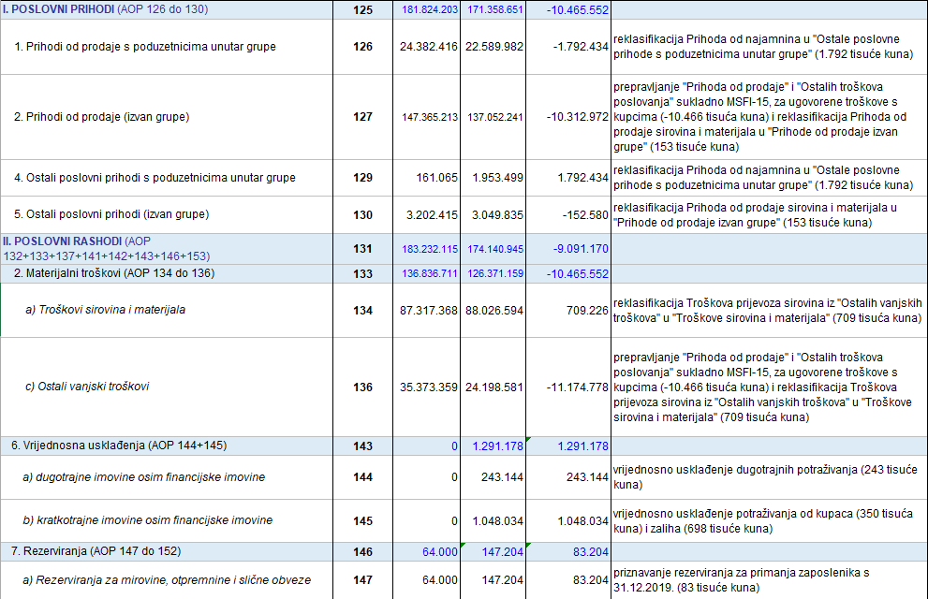

BILJEŠKE UZ FINANCIJSKE IZVJEŠTAJE - GFI

2. Tablica Objašnenja prepravljanja i reklasifikacijskih prilagodbi prethodnog razdoblja 01.01.-31.12.2019. (nastavak)

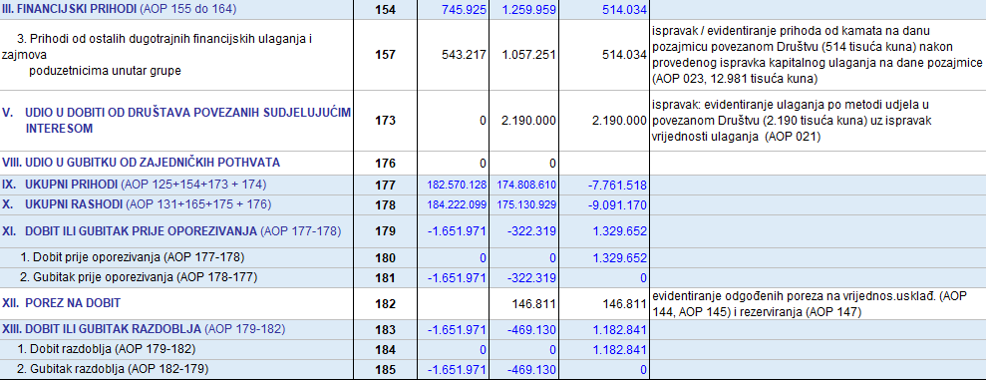

Prihodi od ukidanja rezerviranja* netirani su u Izvještaju o dobiti ili gubitku u revidiranom Izvješću
kroz umanjene Ostalih prihoda i umanjenje Troškova osoblja i Vrijednosnog usklađenja otraž.od kupaca i zajmova
Prihodi na temelju upotrebe vlas.proizv., robe i usluga ** iskazani pod AOP 128. netirani su u Izvještaju o dobiti ili gubitku u revidiranom Izvješću
kroz umanjene Ostalih prihoda i umanjenje Troškova materijala, energije i prodane robe
Neto financijski prihodi *** odnosno Financijski prihodi i rashodi (AOP 154 i AOP 165) netirani su u Izvještaju o dobiti ili gubitku u revidiranom Izvješću za iznos tečajnih razlika 226 tisuća kuna (AOP 162)
Vrijednosna usklađenja AOP144, AOP 145 evidentirana su u revidiranom izvješću u Bilješkama 7. i 11.

Sukladno svim reklasifikacijskim prilagodbama unutar ovog Izvještaja (Bilanca, Račun dobiti i gubitka) i unutar revidiranog financijskog izvještaja te ispravljanju računovodstvenih pogrešaka
i prepravljenim podacima za 2019. godinu (Bilješka 4. revidiranog fin.izvještaja) prepravljeni su i podaci u Izvještaju o novčanim tokovima (indirektna metoda) i
Izvještaju o promjenama kapitala s 31.12.2019. u ovom Godišnjem financijskom izvještaju

